水稲
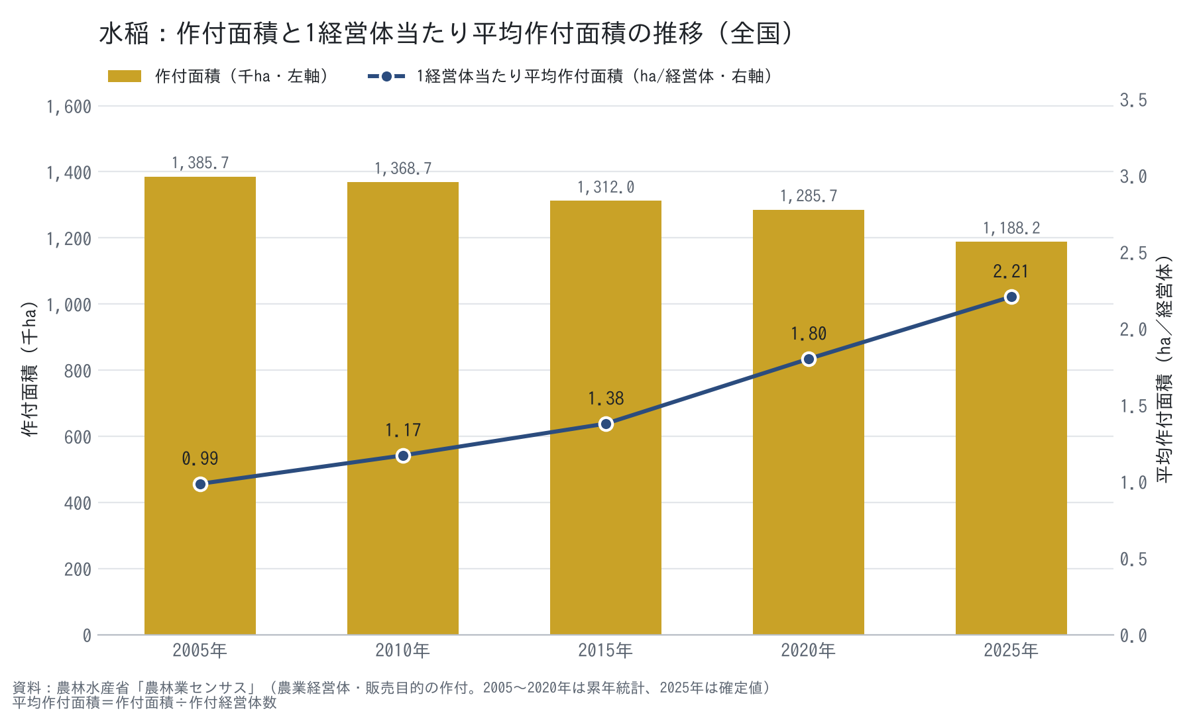
水稲：作付面積と1経営体当たり平均作付面積（全国）

年 | 作付面積（ha） | 作付面積（千ha） | 作付経営体数（経営体） | 平均作付面積（ha／経営体） | 出典
2005年 | 1,385,702 | 1,385.7 | 1,406,612 | 0.99 | 累年統計 表2-13（平成17年）
2010年 | 1,368,682 | 1,368.7 | 1,169,297 | 1.17 | 累年統計 表2-13（平成22年）
2015年 | 1,312,013 | 1,312.0 | 952,292 | 1.38 | 累年統計 表2-13（平成27年）
2020年 | 1,285,654 | 1,285.7 | 713,792 | 1.80 | 累年統計 表2-13（令和2年）
2025年 | 1,188,243 | 1,188.2 | 538,322 | 2.21 | 2025年センサス 総括編 表Ⅱ-13 水稲（食用）

※ 青字＝出典からの転記値、黒字＝数式による計算値。出典の詳細は「出典・注記」シート。

大豆
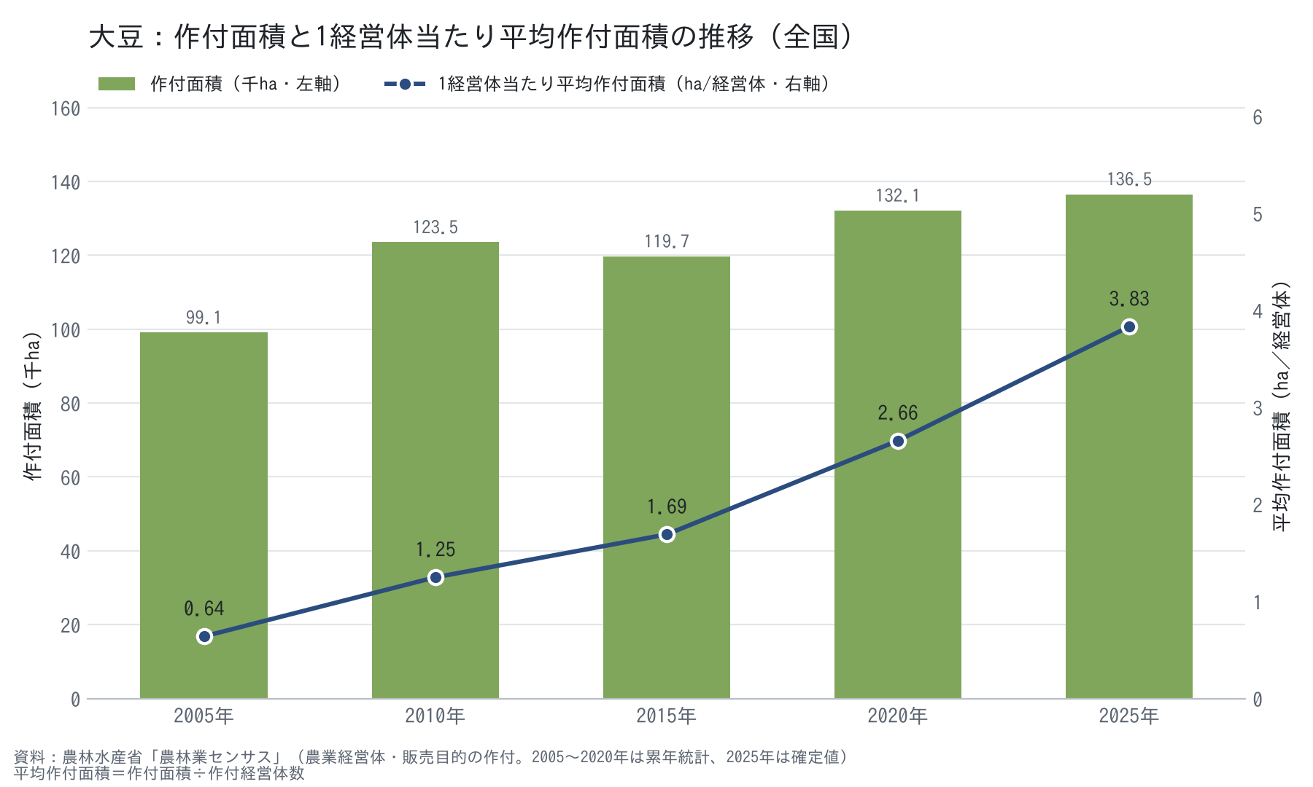
大豆：作付面積と1経営体当たり平均作付面積（全国）

年 | 作付面積（ha） | 作付面積（千ha） | 作付経営体数（経営体） | 平均作付面積（ha／経営体） | 出典
2005年 | 99,053 | 99.1 | 154,802 | 0.64 | 累年統計 表2-13（平成17年）
2010年 | 123,517 | 123.5 | 98,937 | 1.25 | 累年統計 表2-13（平成22年）
2015年 | 119,697 | 119.7 | 70,837 | 1.69 | 累年統計 表2-13（平成27年）
2020年 | 132,084 | 132.1 | 49,731 | 2.66 | 累年統計 表2-13（令和2年）
2025年 | 136,525 | 136.5 | 35,633 | 3.83 | 2025年センサス 総括編 表Ⅱ-16

※ 青字＝出典からの転記値、黒字＝数式による計算値。出典の詳細は「出典・注記」シート。

